Накладная-№3
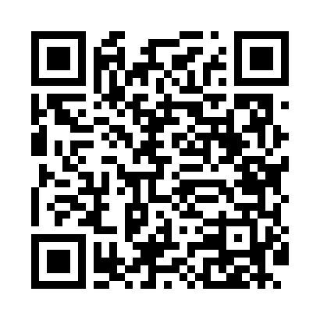
Номер товарно-транспортной накладной: |  |  | Торговый представитель: Саидкулов Абдулазиз Абдумажид угли
Поставщик: Toshkent falcon fly 2 |  |  | Телефон торгового представителя: +998915884575
Дата отгрузки: 11.11.2025 |  |  | Контрагент: """" Klient
Дата консигнации: |  |  | Адрес:
Доставщик: |  |  | Телефон:
Телефон доставщика:
Время заказа: 11.11.2025 14:28:23
№ | Штрих-код | Название товаров (работ,услуг) | Количество | Количество в кейсе | Цена | Сумма
 |  |  | 25 |  |  | 108.5
1 | 6805019698705 | Коврики напольные для ванной комнаты 45*75 DB -98-70 | 2 | 2 шт. | 4.50 | 9
2 | 6920240023833 | Коврики напольные для ванной комнаты 50*80CM XP-23-83 | 2 | 2 шт. | 1.20 | 2.40
3 | 6920240023598 | Коврики напольные для ванной комнаты 45*55CM XP-23-59 | 3 | 3 шт. | 3.70 | 11.10
4 | 6920240023277 | Коврики напольные для ванной комнаты 50*80CM XP-23-27 | 4 | 4 шт. | 3.80 | 15.20
5 | 6805019698606 | Коврики напольные для ванной комнаты 50*80 (k ichkinasi) DB-98-60 | 3 | 3 шт. | 3.30 | 9.90
6 | 6920240023819 | Коврики напольные для ванной комнаты 45*75 XP -23-81 | 3 | 3 шт. | 4.90 | 14.70
7 | 6999988814010 | Складная пластиковая корзина для белья в боль шой каробке 38 шт DB-140-1 | 2 | 2 шт. | 4.90 | 9.80
8 | 6956843297651 | Складная пластиковая корзина для белья DB-140 -68 | 2 | 2 шт. | 6.20 | 12.40
9 | 6920769140578 | Складная пластиковая корзина для белья DB-140 -57 | 2 | 2 шт. | 5.60 | 11.20
10 | 6920769140585 | Складная пластиковая корзина для белья DB-140 -58 | 2 | 2 шт. | 6.40 | 12.80
Итого: 108.5$|->UZS: 1,356,250.00

